原理图CHECKLIST
306xH系列原理图设计Checklist

被审核文档 |  |  |  | 审核人
质量检查结果 |  |  |  | 审核工作量（小时）
“规则”没有“不满足”和“不涉及”项才显示“通过”。 其余的情况都显示“不通过”，由硬件经理或专家团评估决策。 |  |  |  | “建议”的不涉及数 |  |  | “规则”总数
 |  |  |  | “规则”的不涉及数 |  |  | “建议”总数
 |  |  |  | “建议”的不满足数 |  |  | 满足“规则”数
 |  |  |  | “规则”的不满足数 |  |  | 满足“建议”数
分类/编号 |  | 检查项 | 参考图示 | 级别 | 检查/审计对象 | 自检结论 | 自检说明 | 专家验收说明 | 备注(案例说明)
306xH系列 symbol检视 | 1-1 | 请参考用户指南及Demo原理图进行Symbol制作，完成后进行比对检查确保symbol正确。 |  | 规则 | SCH
电源 | 2-1 | 306xH系列3.3V峰值电流需求接近100mA，注意各电源串接磁珠或电阻的过流能力必需满足峰值电流能力，同时必须保证磁珠、电阻造成的压降不影响MCU正常供电电压范围。 |  | 规则 | SCH
 | 2-2 | VCAP管脚需加4.7uF电容和1K电阻到地。 |  | 规则 | SCH
 | 2-3 | VDD、VDDA供电LDO选型，需注意通流能力、输出纹波和热耗（高温下结温）。 |  | 建议 | SCH
 | 2-4 | MCU供电要求必须满足VDD电平大于等于VDDA，VDD、VDDA独立供电时需要特别注意。 |  | 规则 | SCH
 | 2-5 | 各电源的工作电压参数、纹波噪声要求参考硬件设计指南和数据手册。 |  | 规则 | SCH
 | 2-6 | VDD电源上电斜率要小于等于15ms/V，下电斜率大于等于6ms/V。 |  | 规则 | SCH
时钟与复位 电路设计要求 | 3-1 | 外置时钟晶体（晶体频率2-30MHz）的电路形式与参考设计保持一致，如右图。匹配电容容值，需根据晶体的负载电容CL计算，在单板上测试频偏后确定最终的容值。 | 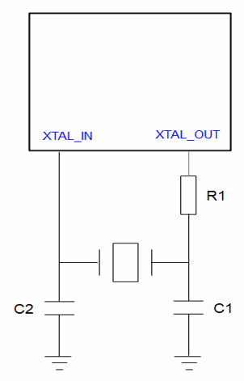 | 规则 | SCH
 | 3-2 | 外置有源时钟建议从XTAL_OUT输入，此时XTAL_IN可以复用成其他功能，如GPIO。 |  | 规则 | SCH
 | 3-3 | RESETN管脚处加100nF电容滤波。 |  | 规则 | SCH
启动配置电路要求 | 4-1 | GPIO1_2（Boot/GPIO1_2管脚）默认选择下拉或者悬空，可预留上拉电阻，当需要使用UART0烧录版本时需要外接上拉，推荐1K-4.7K电阻上拉。 | 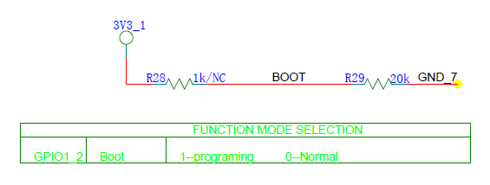 | 规则 | SCH
 | 4-2 | GPIO3_5（APT0_A)禁止上拉，内部默认有弱下拉。 |  | 规则 | SCH
Jtag/SWD和UART接口设计要求 | 5-1 | 烧录串口选择UART0，通过boot（GPIO1_2）管脚上拉选择UART0烧录，调试功能可以选择其他串口。建议RX管脚预留上拉电阻。 | 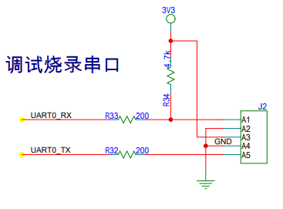 | 规则 | SCH
 | 5-2 | UART1支持四线模式，建议按照右图方式预留5pin接口，两板通讯对接方式如右图，TX to RX，RX to TX，CTS、RTS可以用直通连接也可以交叉连接。 | 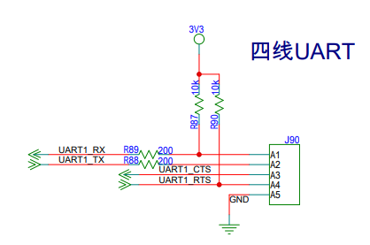 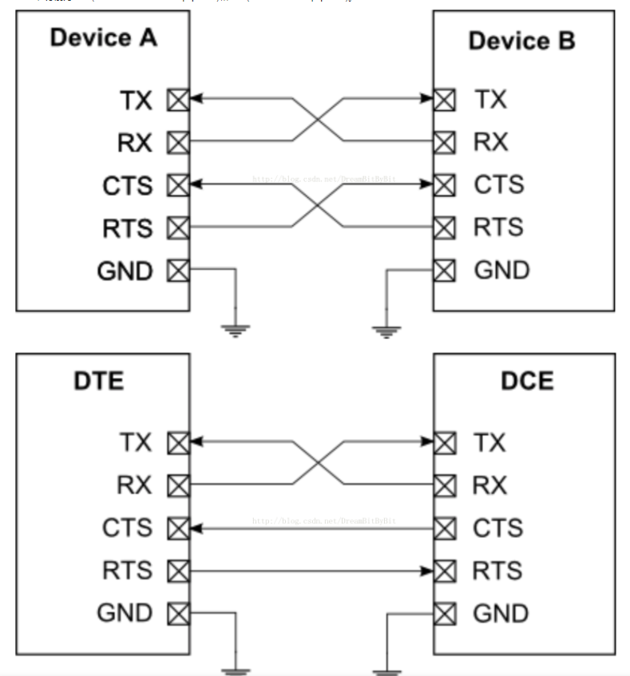 | 建议 | SCH
低功耗设计 | 6-1 | 有低功耗需求的产品，如果需要占用多个ADC通道，多个ADC通道可以选择一个ADC单元，可以关闭其他不需要的ADC单元来节省功耗。
电机控制电路设计要求 | 7-1 | 电机电流采样的运放（不管时内置还是外置运放）使用差分输入连接方式，避免干扰。 |  | 规则 | SCH
 | 7-2 | 使用内置PGA做电流采样时，需要外加偏置电压。 |  | 规则 | SCH
 | 7-3 | 电阻精度：运放输入串阻、反馈电阻和比较器参考电平分压电阻选择至少+/-1%精度器件。 |  | 规则 | SCH
 | 7-4 | 过流保护电路，IPM和MCU内置比较器二选一时，建议选择IPM，有利于layout走线和提升抗干扰。 |  | 建议 | SCH
GPIO口 | 8-1 | GPIO输出驱动能力配置与外围匹配电阻相关，建议客户参考demo设计。如有任何改动，请严格测试SI。 |  | 规则 | SCH
其他数字接口电路设计要求 | 9-1 | APT： 1.对接预驱或IPM中间预留串阻位置。 2.APT_A和APT_B不分高低边（HIN和LIN），APT0、1、2也不跟电机U、V、W强对应，所以当layout走线交叉时可以选择互换连接方式（组内互换或整组交换），原则是同一组APT接同一相电源控制，便于死区时间控制。 3.建议用选APT0/1/2，APT3/4/5，APT6/7/8这样的组合分别控制一路电机。 |  | 规则 | SCH
 | 9-2 | SPI接口建议预留串阻，以减小信号过冲；片选信号SPI_CS建议上拉。 |  | 建议 | SCH
 | 9-3 | I2C接口需要外接上拉电阻，上拉电阻阻值建议4.7K。 |  | 规则 | SCH
 | 9-4 | QDM接口建议预留5V上拉，正交编码器有电压输出型、集电极开路输出型和推挽输出型，电压输出和推挽输出都是5V，集电极开路输出需要外加上拉，所以最好预留5V上拉。 |  | 建议 | SCH
 | 9-5 | CAPM接口建议预留3.3V上拉，一般对接的Hall传感器为漏极开路或集电极开路输出。 |  | 建议 | SCH
模拟IP接口 | 10-1 | 模拟IP输入信号电平需要小于等于MCU供电电压。 |  | 规则 | SCH
 | 10-2 | ADCIN管脚需要就近放置电容，推荐1nF电容。 |  | 规则 | SCH
EMC（EFT、浪涌）设计要求 | 11-1 | 64PIN：3V3电源4组：数字3组：选用0603封装4.7uF+100nF靠近PIN64、63；预留0603电容位置+100nF靠近PIN34、35；预留0603电容位置+100nF（0603）靠近PIN14、13；模拟1组：10uF+100nF靠近PIN24、25、26、27。 |  | 规则 | SCH
 | 11-2 | 48PIN：3V3电源3组：4.7uF+100nF靠近PIN47、46；预留0603电容位置+100nF靠近PIN27、28；模拟1组：10uF+100nF靠近PIN21、20。 |  | 规则 | SCH
 | 11-3 | 32PIN：3V3电源2组：4.7uF+100nF靠近PIN32、31；模拟1组：10uF+100nF靠近PIN15、14。 |  | 规则 | SCH
 | 11-4 | LDO的输入和输出，至少分别放置一个uF级和一个nF级的陶瓷电容。 | 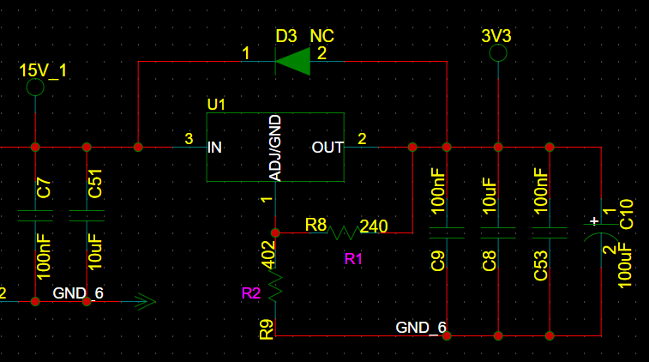 | 建议 | SCH
 | 11-5 | 针对空调的温度传感器电路，建议温度传感器的连接器的3V3电源预留一个TVS； 预留的TVS功率建议为350W或者以上；具体根据浪涌的调试情况来调整。 |  | 规则 | SCH
 | 11-6 | 冰箱洗衣机高压滤波电路中，共模电感前后均预留Y电容，后续根据EMC测试情况来上件。 | 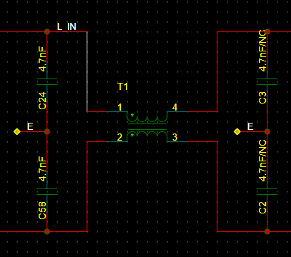 | 规则 | SCH
 | 11-7 | 冰箱洗衣机高压滤波电路中，整流桥后预留uF以上的X电容的位置，后续根据EMC测试情况来上件。 | 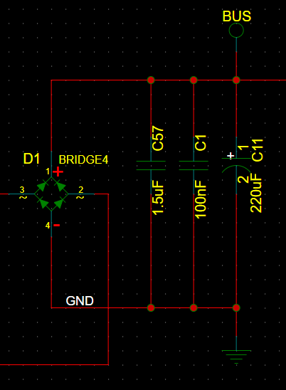 | 规则 | SCH
 | 11-8 | 对于涉及板间通信的信号、对接功率器件的信号或者客户识别出来的ESD、浪涌环境较为严苛的低速信号端口，建议在其IO上近MCU端串阻值不小于100Ω/封装不小于0603的电阻，以提高端口IO的防护能力 |  | 建议 | SCH

PCB CHECKLIST
306xH系列PCB设计Checklist

被审核文档 |  |  |  | 审核人
质量检查结果 |  |  |  | 审核工作量（小时）
“规则”没有“不满足”和“不涉及”项才显示“通过”。 其余的情况都显示“不通过”，由硬件经理或专家团评估决策。 |  |  |  | “建议”的不涉及数 |  |  | “规则”总数
 |  |  |  | “规则”的不涉及数 |  |  | “建议”总数
 |  |  |  | “建议”的不满足数 |  |  | 满足“规则”数
 |  |  |  | “规则”的不满足数 |  |  | 满足“建议”数
分类/编号 |  | 检查项 | 参考图示 | 级别 | 检查/审计对象 | 自检结论 | 自检说明 | 专家验收说明 | 备注(案例说明)
基本要求 | 1-1 | PCB实际尺寸、定位器件位置等与结构要素图保持一致。 限高区域的器件布局满足工艺和结构要素图要求。 |  | 规则 | PCB
 | 1-2 | 小系统建议完全参考demo板，包括MCU电源、滤波电容、过孔等。 |  | 规则 | PCB
 | 1-3 | 信号走线之间避免孤立浮地，以减小串扰。 |  | 建议 | PCB
 | 1-4 | 单板锣槽到焊盘的间距大于10mil，槽刀最小宽度是0.6mm，槽长需要是槽宽的1.5倍以上。 | 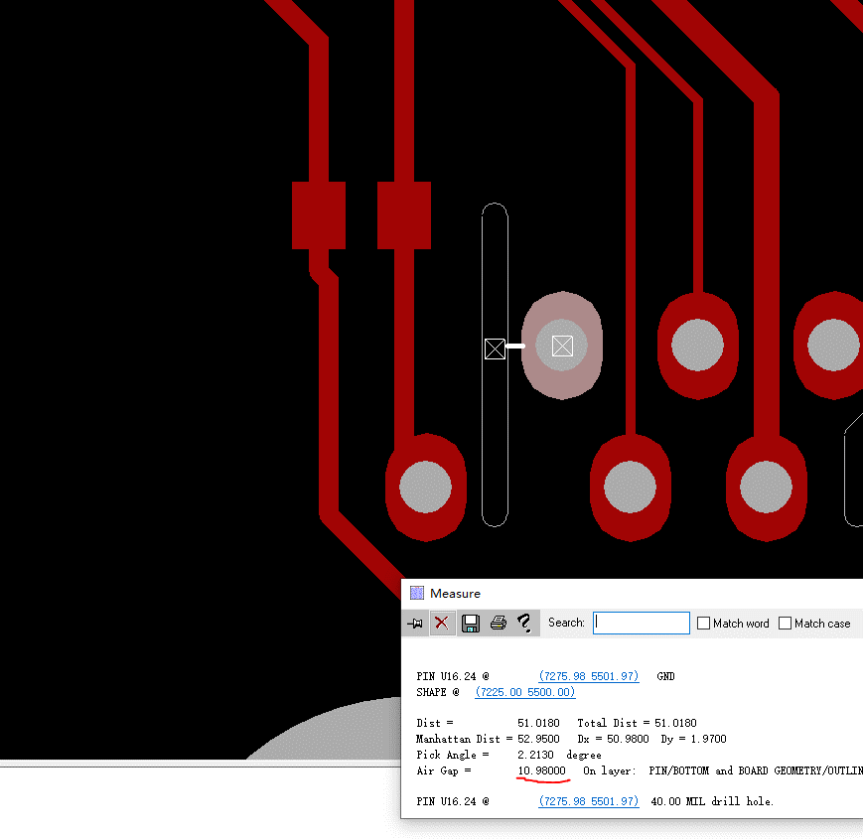 | 建议 | PCB
 | 1-5 | 尽量避免异形槽设计，钻孔中心不在槽孔正中央，所以需要多次钻孔，PCB板厂用锣刀钻孔时，是多块PCB叠板操作，会出现歪斜现象。 | 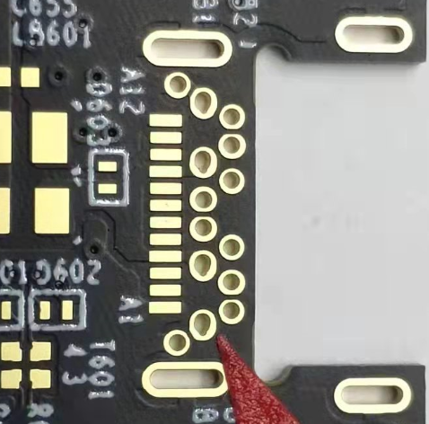 | 建议 | PCB
 | 1-6 | 单板需增加高压丝印标识。 | 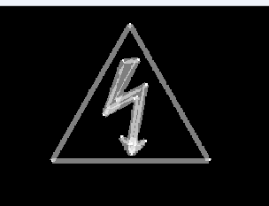 | 建议 | PCB
 | 1-7 | 除强电走线处过孔需开窗镀锡，增加通流和散热外，其他过孔建议尽量做塞孔处理，塞孔的好处如下： 1.防止PCB过波峰焊时,锡从导通孔贯穿元件面造成短路;如果把过孔放在BGA焊盘上,就必须先做塞孔,再镀金处理,便于BGA的焊接。 2.避免助焊剂残留在导通孔内。 3.防止表面锡膏流入孔内造成虚焊,进而影响贴装。 4.防止过波峰焊时锡珠弹出,造成短路。 5.电子厂表面贴装以及元件装配完成后PCB在测试机上要吸真空形成负压才完成。 |  | 建议 | PCB
热设计要求 | 2-1 | 时钟器件（晶体、晶振、VCO、时钟驱动等）、电解电容和MCU布局远离高热器件，必要时可挖地或挖槽隔热。 |  | 建议 | PCB
 | 2-2 | PCB中布局时尽量可根据散热方案合理规划功率器件位置，如冰箱场景IGBT为自然散热时，IGBT尽量分散放置，并保证E、C极铺有大铜箔；空调场景压缩机IPM和风机IPM分散放置，压缩机IPM、PFC IGBT和续流二极管、整流桥根据一体化散热片尺寸集中放置。 |  | 建议 | PCB
 | 2-3 | 散热片设计时需考虑固定孔位置，建议非金属孔，保证结构稳定，空调板需加塑胶固定架，一是使功率器件悬空于板上，避免通过PCB将热传递到其他器件，二是给功率器件、散热片物理支撑，防止散热片在振动时反复拉扯功率器件，导致器件管脚金属疲劳断裂。 |  | 建议 | PCB
 | 2-4 | 功率器件（整流桥、IPM、PFC IGBT和续流二极管）除器件封装自带的螺丝孔外，还需要在PCB中留一个直径9mm左右的孔，方便螺丝刀从PCB穿过锁螺丝，将功率器件与散热片锁紧，功率器件跟散热片接触不好会因为温度过高烧毁。 | 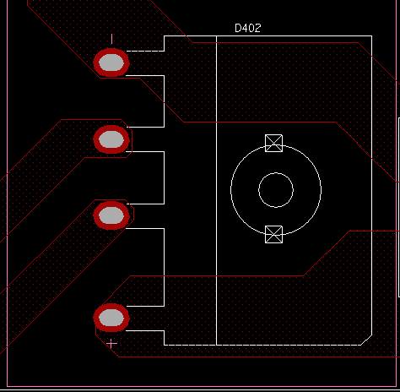 | 建议 | PCB
 | 2-5 | LDO、整流桥根据实际场景的散热需求（根据环境温度、热耗、热阻，计算节温）选择合适的封装，如冰箱场景可选用垂直直插封装，空调场景可选用卧式封装。 |  | 建议 | PCB
高压电源排布要求 | 3-1 | 高压隔离要求：L、N线到E（Earth）的间距至少6mm，L、N线之间间距至少3.5mm，高压到低压走线间距至少3.5mm，满足不了的需挖槽镂空（如连接器或器件PIN间距满足不了安全间距要求），增大爬电距离。 |  | 建议 | PCB
 | 3-2 | 高压部分从ACIN连接器、保护电路到整流桥期间的器件需要布局合理，保证火零线走线尽量不交叉（单层板要求不交叉）并保持安全间距。 |  | 建议 | PCB
 | 3-3 | 母线电源经功率器件到功率地的回流路径尽量短。 |  | 建议 | PCB
 | 3-4 | 功率地和信号地（低压地）需单点接地，减小功率地对信号地的影响，可从母线电容或电流采样处接地。 |  | 建议 | PCB
 | 3-5 | 强干扰源器件（如开关电源变压器、电感）布局布线需要远离MCU的模拟接口（ADC,PGA,ACMP等），以免影响模拟信号的采样 |  | 建议 | PCB
单层板走线要求 | 4-1 | 单层板跳线长度须是2.5mm的整数倍，最小长度5mm，跳线直径0.8mm，跳线孔直径0.9或1mm，焊盘直径2mm；尽量将跳线长度控制在3种以内。 |  | 建议 | PCB
 | 4-2 | 跳线与SMD器件空气间隙至少3mm，当跳线和SMD器件管脚是同一网络时可以适当放宽要求；跳线和跳线之间焊盘间距至少1.5mm，相同网络可以放宽间距要求，平行跳线中心间距至少2mm。 |  | 建议 | PCB
时钟晶体布局布线要求 | 5-1 | 晶体与匹配电阻、电容紧凑布局，XIN、XOUT走线长度不超过400mil，减小寄生电感。 |  | 规则 | PCB
 | 5-2 | 晶体负载电容应与晶体放置相同层。 |  | 规则 | PCB
 | 5-3 | 时钟信号应避免靠近其他敏感信号线，避免靠近大噪声源。 |  | 规则 | PCB
电机控制电路布局布线要求 | 6-1 | 外置运放和外置比较器建议靠近MCU放置。 |  | 建议 | PCB
 | 6-2 | 内置运放的反馈电阻需靠近MCU放置，以减小PGA_OUT信号到PGAIN_N的反馈环路走线长度，避免串扰。 |  | 规则 | PCB
 | 6-3 | 采样电阻的功率地不要直接连接到MCU系统地，避免电机运行时功率地上的噪声直接影响MCU，造成模拟IP工作异常，电机控制环路不稳定。如右图蓝色部分是功率地，紫色是MCU地，两者没有直接相连。 | 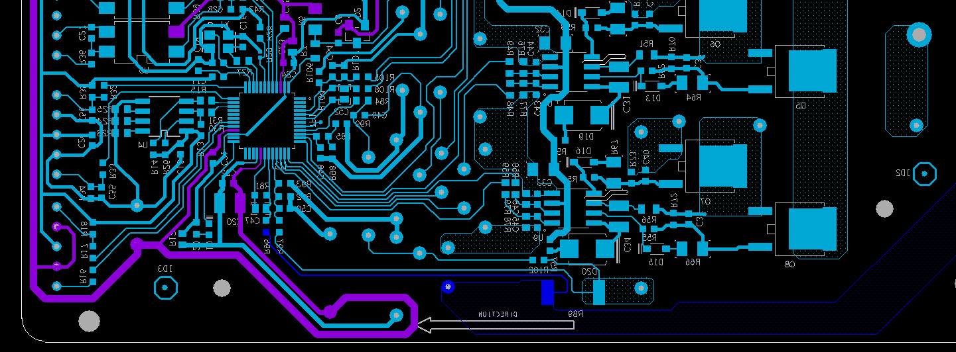 | 规则 | PCB
MCU电源设计要求 | 7-1 | VCAP点与外接板级4.7uF大电容走线尽量宽和近，保证50mOhm以内寄生电阻（例如：走线宽度8mil，走线长度在400mil以内），电容地需要就近回流到MCU地管脚。 | 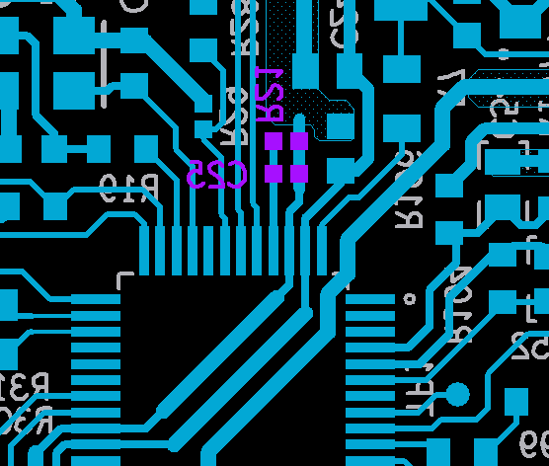 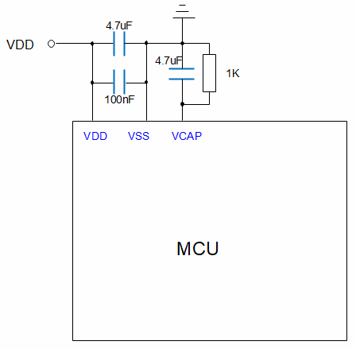 | 规则 | PCB
 | 7-2 | 每一组VDD和VSS都需要就近放置一颗100nF去耦电容。给PMU供电的VDD管脚（LQFP64为PIN64,LQFP48为PIN47，LQFP32为PIN32）还需要一颗4.7uF电容。每一组VDDA和VSSA都需要就近放置一颗100nF去耦电容。VDDA管脚还需要一颗10uF电容。 |  | 规则 | PCB
EMC设计要求 | 8-1 | 64PIN MCU电源设计要求（两层板），电容靠近MCU的电源PIN放置，电容距离MCU的电源PIN在2~3mm左右。 | 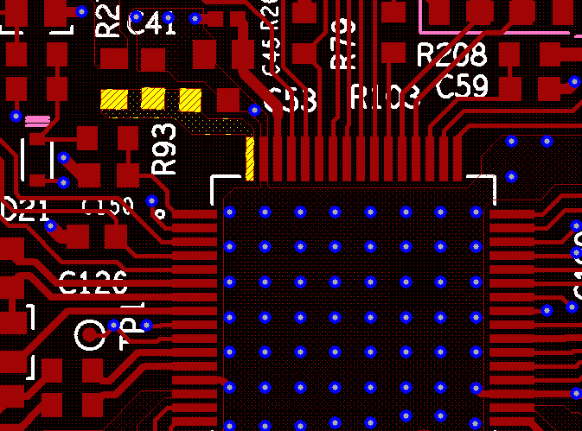 | 规则 | PCB
 | 8-2 | 64PIN MCU电源设计要求，VCAP电容靠近MCU的VCAP管脚放置，电容回流GND就近回流至相邻的VSS PIN。 | 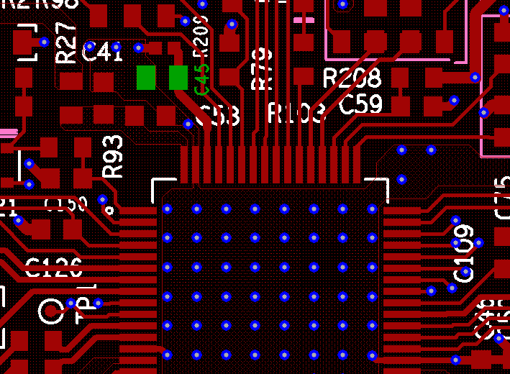 | 规则 | PCB
 | 8-3 | 64PIN MCU电源设计要求，电容到MCU电源PIN通过粗的铜皮连接，铜皮宽度1mm以上。 | 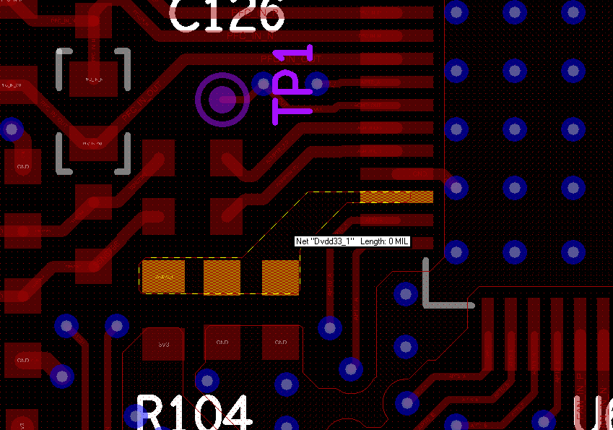 | 规则 | PCB
 | 8-4 | 64PIN MCU电源设计要求，MCU器件底部TOP层的GND与Bottom层的GND之间尽可能多打过孔进行连接。 | 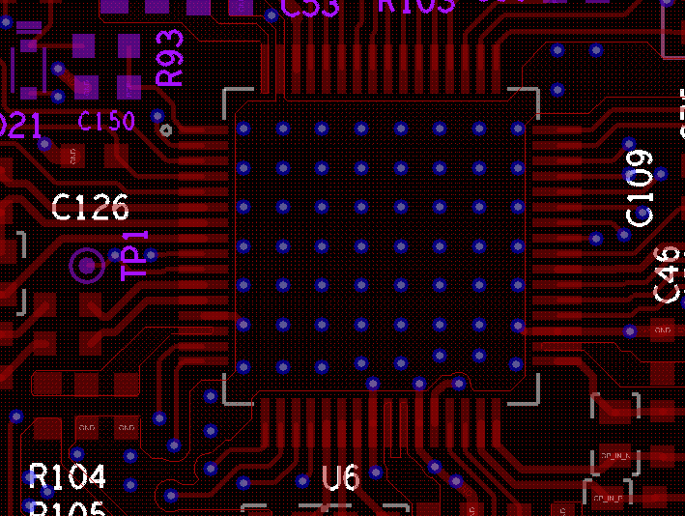 | 规则 | PCB
 | 8-5 | 64PIN MCU电源设计要求，MCU 底部Bottom面的GND平面尽可能的大且完整。 | 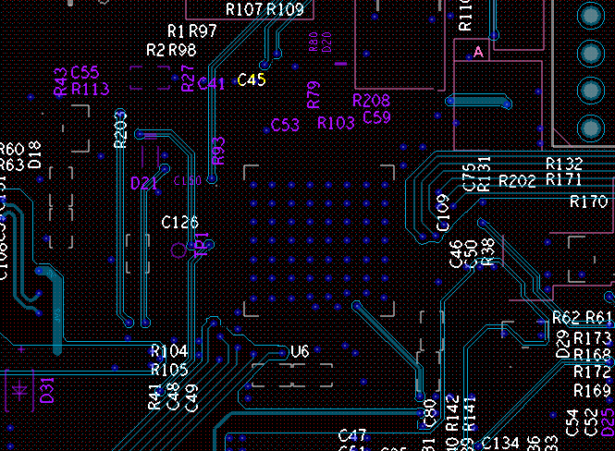 | 规则 | PCB
 | 8-6 | 48PIN MCU电源设计要求（单层板），电容靠近MCU的电源PIN放置，电容距离MCU的电源PIN控制在 3mm左右。 | 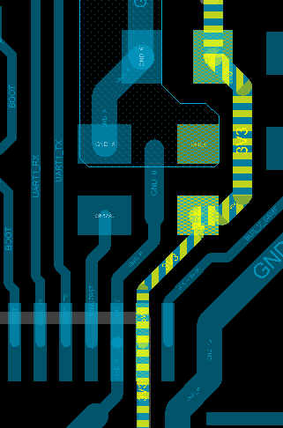 | 规则 | PCB
 | 8-7 | 48PIN MCU电源设计要求，VCAP电容靠近MCU的VCAP管脚放置”，电容回流GND就近回流至相邻的VSS PIN | 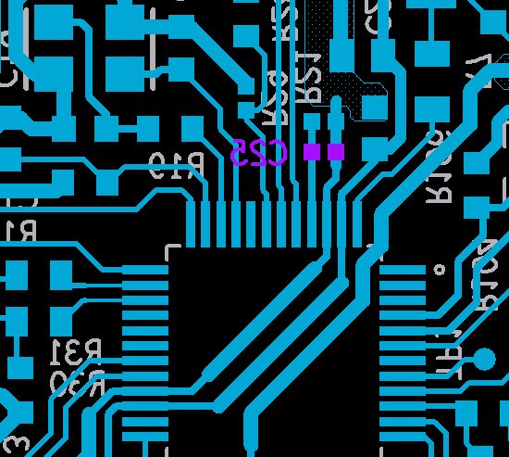 | 规则 | PCB
 | 8-8 | 48PIN MCU电源设计要求，MCU的GND直接从LDO的GND引出，不要绕远，可以从MCU底部走线过来。 | 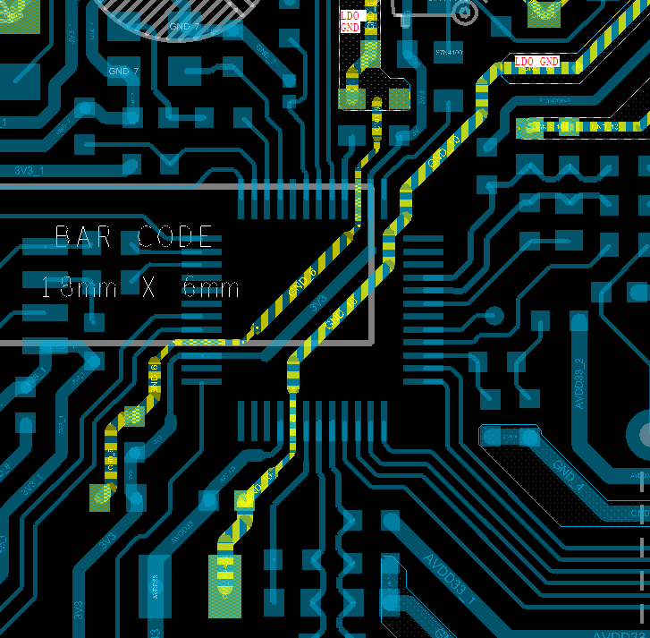 | 规则 | PCB
 | 8-9 | 48PIN MCU电源设计要求，MCU的电源直接从LDO的电源引出，可以从MCU的底部走线过来。 | 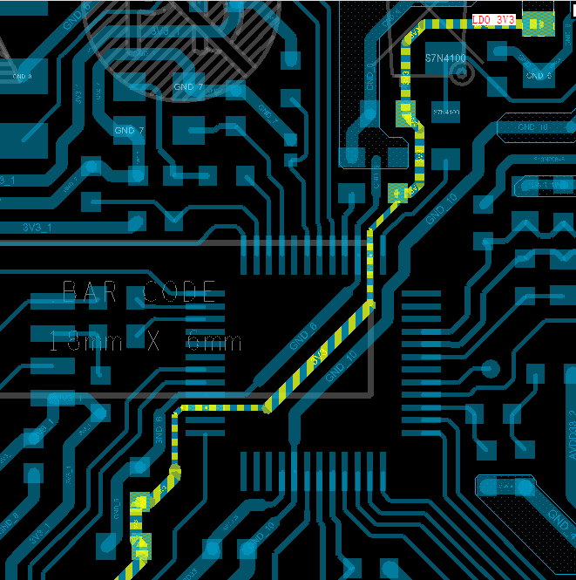 | 规则 | PCB
 | 8-10 | 48PIN MCU电源设计要求，MCU的VDDA从3V3通过电阻或者磁珠后，经过最小的环路引到VDDA的电源PIN。 | 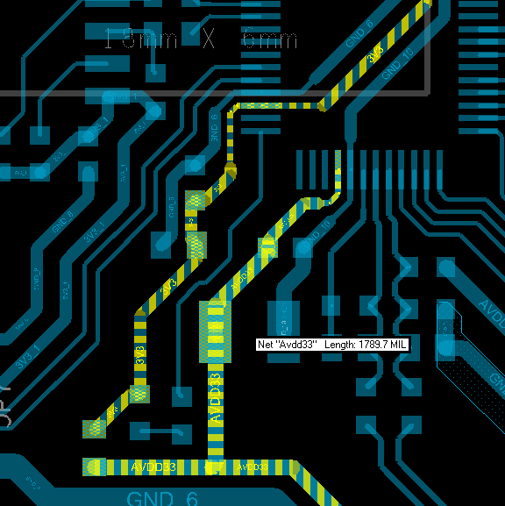 | 规则 | PCB
 | 8-11 | 48PIN 内置比较器设计要求，内置比较器的外部电路的GND直接近距离从LDO的GND引线过来，环路尽可能的短。 | 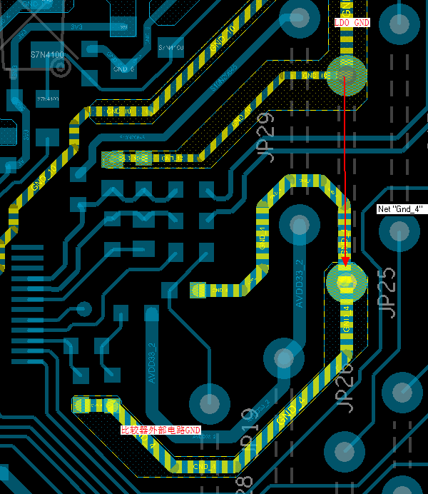 | 规则 | PCB
 | 8-12 | 32PIN MCU电源设计要求（单层板），MCU电源和GND直接近距离从LDO的电源和GND引出，走线可以从MCU底部穿过。 | 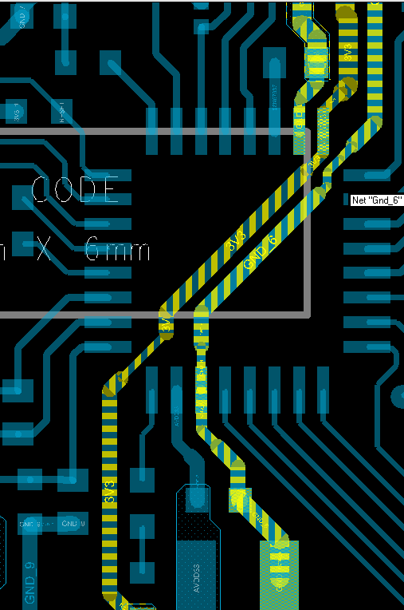 | 规则 | PCB
 | 8-13 | 32PIN 内置比较器设计要求（单层板），内置比较器外部电路的GND直接从LDO的GND引出。 | 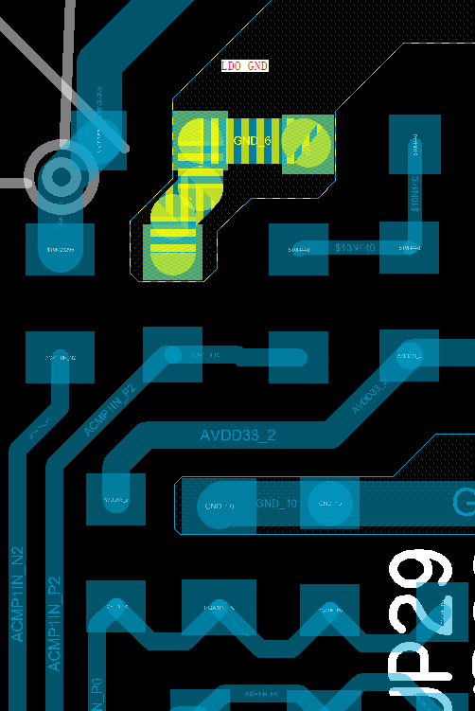 | 规则 | PCB
 | 8-14 | LDO输入和输出的电容靠近LDO放置。 |  | 规则 | PCB
 | 8-15 | LDO的GND平面尽可能的往大的平面铺，并向MCU的GND PIN延伸。 | 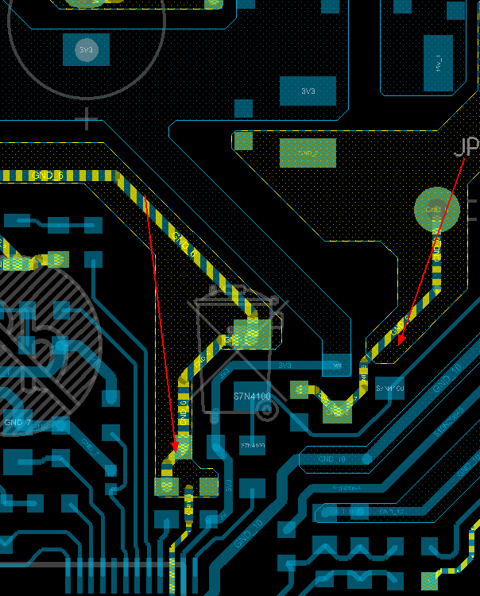 | 规则 | PCB
 | 8-16 | 空调温度传感器电路，TVS管靠近温度传感器的连接器放置。 |  | 规则 | PCB

